F02.CFG-Paths
 |  |  | VVSS, Info Romana, 2023-2024

 | F02. Afisarea task-urilor planificate intr-o anumita perioada de timp, precizata ca data si ora de inceput si data si ora de sfarsit.

 | F02. Covered source code |  |  | F02. Control Flow Graph (CFG) | F02. Cyclomatic Complexity (CC)
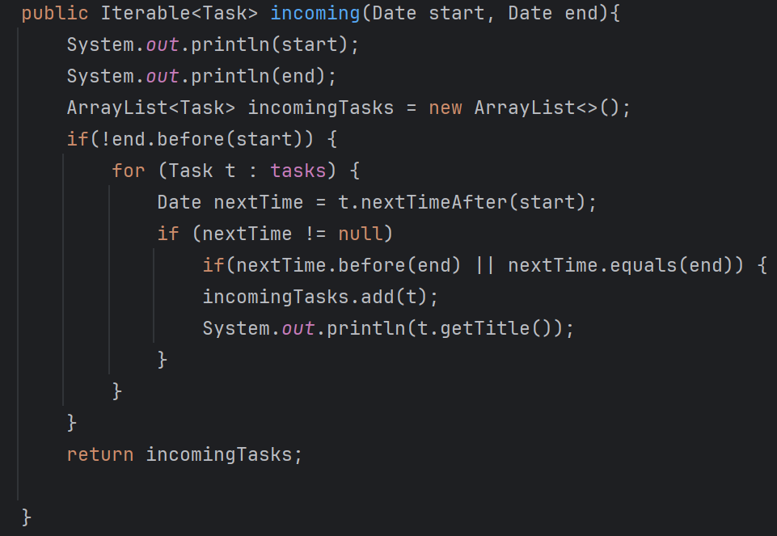
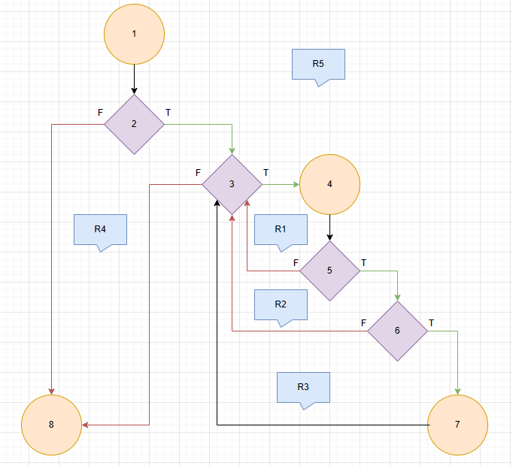
 | Line No. | Source code |  | Se va insera CFG asociat codului sursa testat (poza, diagrama, etc.). | CC1 = No. of regions = |  | 5
 | Req02_L01 | … |  |  | CC2 = Edges - Nodes + 2 = |  | 11 - 8 + 2 = 5
 | Req02_L02 | … |  | <Req02 CFG > | CC3 = No. of Conditions + 1 = |  | 4 + 1 = 5
 | Req02_L03 | …
 | ... | …
 | .. | … |  |  | F02. Individual Paths
 | ... | …
 |  |  |  |  | Path No. | Path
 |  |  |  |  | F02_P01 | 1 - 2(F) - 8
 |  |  |  |  | F02_P02 | 1 - 2(T) - 3(F) - 8
 |  |  |  |  | F02_P03 | 1 - 2(T) - 3(T) - 4 - 5(F) - 3(F) - 8
#VALUE! |  |  |  |  | F02_P04 | 1 - 2(T) - 3(T) - 4 - 5(T) - 6(F) - 3(F) - 8
 |  |  |  |  | F02_P05 | 1 - 2(T) - 3(T) - 4 - 5(T) - 6(T) - 7 - 3(F) - 8

